상품제안서
파이롯트뉴아크로볼(0.5)+제타파스텔샤프(0.5)세트 | 상품코드: S42465

 |  |  |  |  |  |  | 02-713-8555 | www.synergygift.co.kr
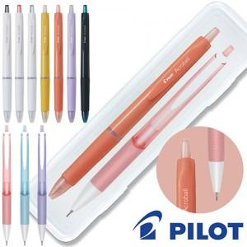

【상세/제작정보】

【인쇄/포장옵션】 | 실크, 케이스 1도인쇄 / 포장불가능

【공급단가】 | 수량 | 100~ | 300~ | 1,000~ | 5,000~ | 10,000~
*VAT별도 | 단가 | 1,360원 | 1,300원 | 1,250원 | 1,190원 | 1,170원

【상품 URL】 | https://www.synergygift.co.kr:443/src/goods_detail.php?gdno=42465

